关系图
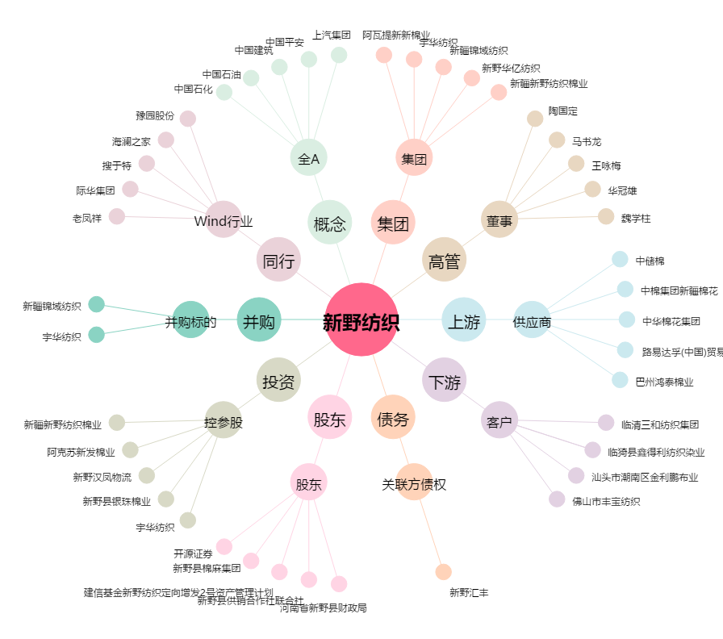
新野纺织[002087.SZ] - 关系概览图

